Sheet1
 |  | للطلب (مؤسسة وردة الحلويات للتجارة) الرياض تلفون (0112293200 - 0114530133)
 | الصورة | الإسم | الشد | تاريخ الانتهاء | الكمية
1 |  | نوتيلا سنجل | 64X25G | 31/01/2023 | 5
2 |  | كيندر هابي مومنتس ميني أكياس | 12X338G | 15/10/2022 | 0
3 | 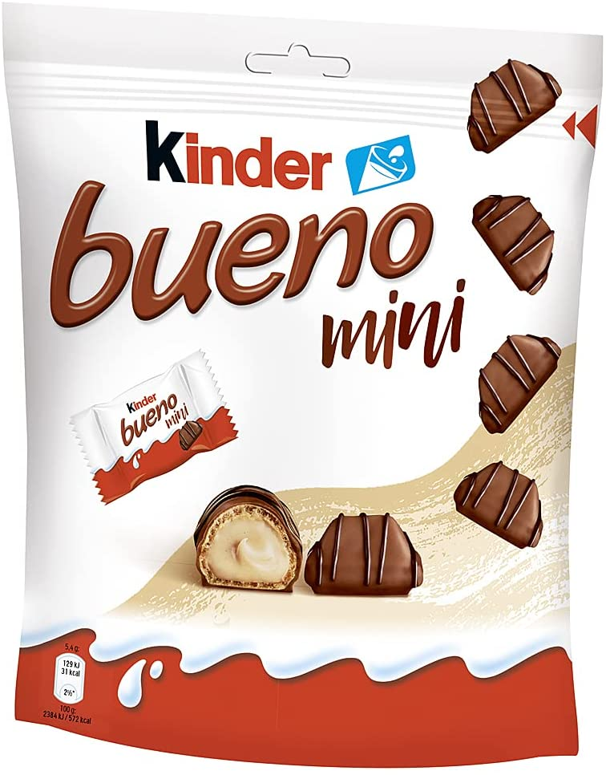 | كيندر بينو ميني أكياس | 12X400G | 20/11/2022 | 0
4 | 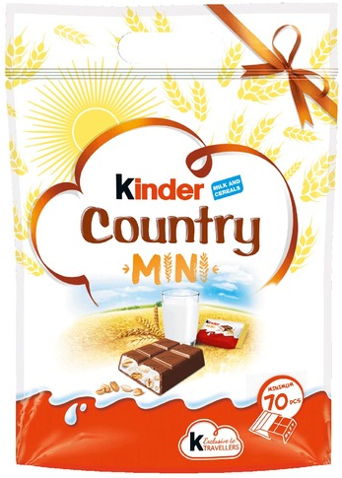 | كيندر كاوتري ميني أكياس | 12X420G | 17/01/2023 | 10
5 |  | نستلة ميكس ميني سناك أكياس | 20X158G | 30/11/2022 | 0
6 |  | نستلة كيت كات ميني سناك أكياس | 20X217g | 2022-12-31 | 0
7 |  | نستلة كيت كات بريك تايم أكياس | 20X517G | 31/12/2022 | 0
8 | 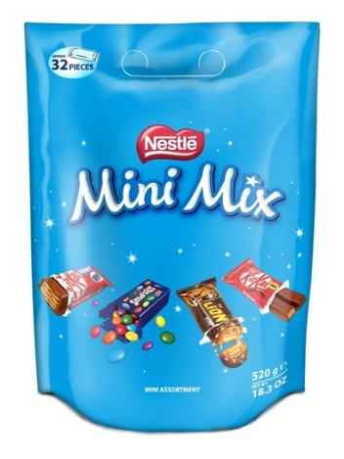 | نستلة ميني ميكس أكياس | 20X520G | 31/12/2022 | 0
9 | 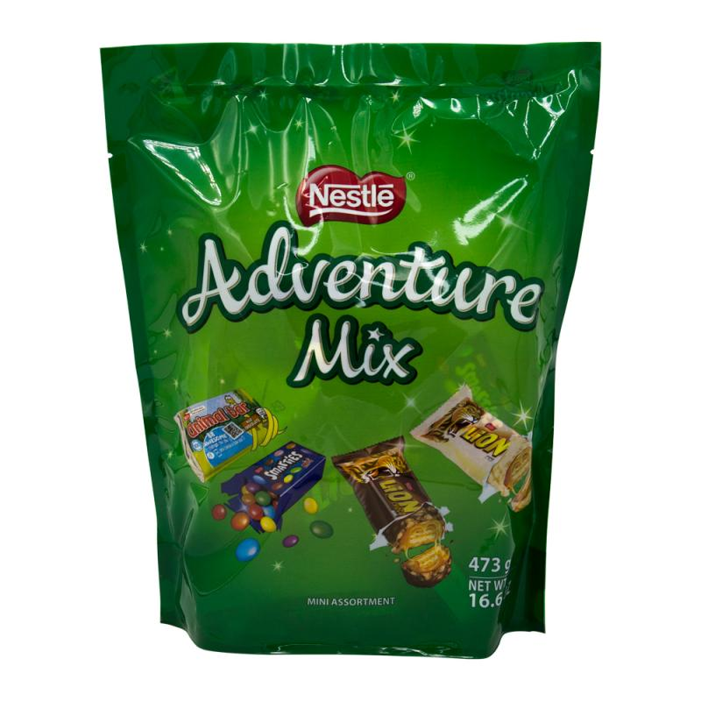 | نستلة ميكس ادفانشر أكياس | 20X473G | 06/01/2023 | 5

